信用交易
融资融券市场交易数据统计(2023-12-20)

标的证券 | 融资融券余额（亿元） | 融资余额（亿元） | 融券余额（亿元） | 融资买入额（亿元） | 融资融券规模变化（亿元） | 融资余额增幅(‰) | 融券余额增幅(%)
统计数据 | 16,624.30 | 15,900.52 | 713.25 | 450.38 | -56.19 | -2.67 | -1.90
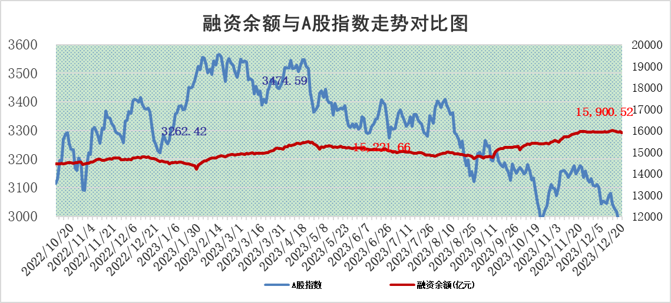

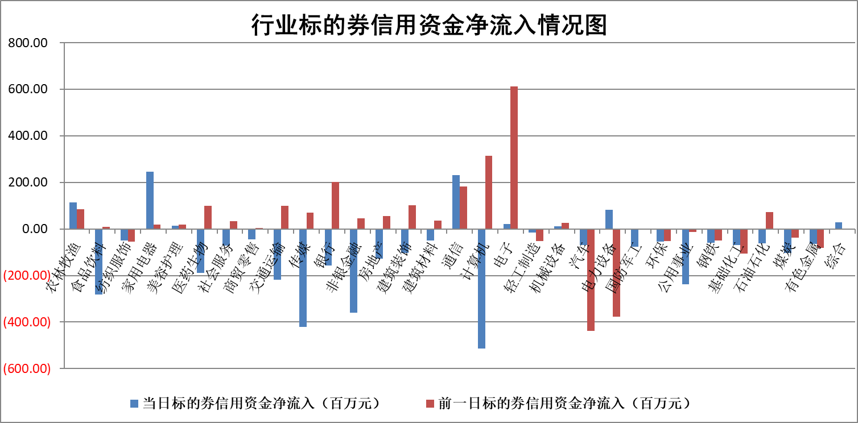

标的基金代码 | 标的基金简称 | 融资余额/市值(%) | 融资余额增幅(%) | 融资买入额/成交金额(%) | （融资余额净增额-融券余额净增额）/市值(‱) | 融券余额降幅(%) | ABS[（融资余额净增额-融券余额净增额）/市值净增额-1](%)
159902 | 华夏中小板ETF | 0.00 | 0.00 | 0.00 | 0.00 | 0.00 | 100.00
159915 | 易方达创业板ETF | 4.20 | -1.65 | 60283.70 | -7.34 | -2.64 | 95.05
159919 | 嘉实沪深300ETF | 3.51 | 0.43 | 7.32 | 1.39 | -6.12 | 101.44
159920 | 华夏恒生ETF | 65.38 | -0.28 | 6.64 | -18.45 | -0.41 | 145.24
159922 | 嘉实中证500ETF | 0.89 | -13.26 | 212.41 | -11.00 | 1.33 | 91.06
159925 | 南方沪深300ETF | 0.19 | -0.44 | 0.04 | -0.08 | 0.00 | 99.92
159928 | 消费ETF | 1.22 | 0.49 | 1.18 | 0.86 | 6.50 | 100.69
159934 | 易方达黄金ETF | 236.51 | -0.01 | 40.65 | -3.45 | 0.00 | 110.46
159939 | 全指信息技术ETF | 1.14 | 6.27 | 94.40 | 6.85 | 1.91 | 103.51
159940 | 全指金融地产ETF | 0.13 | -0.01 | 0.00 | 0.00 | 0.00 | 100.00
159995 | 半导体芯片ETF | 2.87 | 1.60 | 124.40 | 4.76 | 1.34 | 103.67
159997 | 天弘中证电子ETF | 1.82 | 0.47 | 1.50 | 2.85 | 1.56 | 101.80
159998 | 天弘中证计算机主题ETF | 0.65 | 4.09 | 0.09 | 3.77 | 3.11 | 101.17
510050 | 华夏上证50ETF | 8.64 | -0.52 | 193.37 | -4.45 | 1.03 | 89.17
510180 | 华安上证180ETF | 0.57 | -0.10 | 1.29 | -0.03 | 22.73 | 99.96
510880 | 华泰柏瑞红利ETF | 0.31 | 2.39 | 1.06 | 0.78 | 2.05 | 90.09
510900 | 易方达恒生H股ETF | 81.36 | -0.25 | 20.76 | -20.06 | 0.00 | 240.41
511010 | 5年期国债ETF | 12.89 | -1.60 | 0.17 | -20.91 | 0.00 | 204.55
511380 | 可转债及可交换债券ETF | 6.29 | -23.33 | 15.26 | -191.35 | 0.00 | 360.08
512000 | 全指证券ETF | 8.67 | 2.52 | 39.78 | 22.46 | 3.23 | 108.70
512010 | 沪深300医药卫生ETF | 5.92 | -0.03 | 118.39 | 0.45 | 2.76 | 101.17
512070 | 沪深300非银ETF | 2.62 | 1.98 | 329.69 | 5.18 | 2.81 | 102.33
512400 | 南方中证申万有色金属ETF | 2.88 | -0.71 | 0.46 | -7.18 | -83.36 | 78.31
512580 | 广发中证环保产业ETF | 1.73 | 1.69 | 0.34 | 2.88 | -0.11 | 84.53
512660 | 国泰中证军工ETF | 3.71 | 1.14 | 12.28 | 4.60 | 2.31 | 102.45
512800 | 华宝中证银行ETF | 15.71 | -0.59 | 1.22 | -10.24 | -4.75 | 81.97
512980 | 广发中证传媒ETF | 1.09 | 2.22 | 215.98 | 2.71 | 3.61 | 101.25
515030 | 华夏中证新能源汽车ETF | 2.86 | 0.39 | 10.78 | 0.79 | -1.16 | 100.48
515050 | 华夏中证5G通信主题ETF | 1.29 | 0.06 | 2.96 | 0.49 | 13.78 | 100.23
515070 | 华夏中证人工智能ETF | 3.11 | 0.87 | 11.37 | 3.05 | 3.18 | 101.23
标的股票比较指标 |  | 融资余额/流通A股市值(%) | 融资余额增幅(%) | 融资买入额/成交金额(%) | （融资余额净增额-融券余额净增额）/流通A股市值(‱) | 融券余额降幅(%) | ABS[（融资余额净增额-融券余额净增额）/流通A股市值净增额-1](%)
前十名标的个股 |  | 阳光城 | 读客文化 | 海亮股份 | 读客文化 | 安记食品 | 聚赛龙
 |  | 搜于特 | 兴瑞科技 | 南玻A | 科力尔 | 秋田微 | 华纳药厂
 |  | 紫鑫药业 | 精锻科技 | 世纪华通 | 聚赛龙 | 松芝股份 | 迈赫股份
 |  | 嘉凯城 | 新瀚新材 | 轻纺城 | 山水比德 | 阳光照明 | 银河微电
 |  | 宋都股份 | 中毅达 | 京东方A | 维海德 | 文峰股份 | 天华超净
 |  | 美好置业 | 博硕科技 | 三美股份 | 经纬恒润 | 科力尔 | 工大高科
 |  | 中天金融 | 山水比德 | 中国能建 | 新瀚新材 | 岳阳兴长 | 超越科技
 |  | 庞大集团 | 惠泰医疗 | 美格智能 | 安洁科技 | 天玑科技 | 锦浪科技
 |  | 泽达易盛 | 浙海德曼 | 硕世生物 | 博硕科技 | 纬德信息 | 汇隆新材
 |  | 蓝光发展 | 维海德 | 东风股份 | 万得凯 | 泰晶科技 | 福达合金
后十名标的个股 |  | 步步高 | 新柴股份 | 中文传媒 | 新柴股份 | 南凌科技 | 合锻智能
 |  | 鸿达兴业 | 纳芯微 | 红旗连锁 | 信雅达 | 梅雁吉祥 | 统联精密
 |  | 天沃科技 | 继峰股份 | 华达科技 | 天力锂能 | 众业达 | 渝三峡A
 |  | 金圆股份 | 信雅达 | 步步高 | 肇民科技 | 博迈科 | 张小泉
 |  | 哈工智能 | 天力锂能 | 鸿达兴业 | 易华录 | 高澜股份 | 高铁电气
 |  | 正邦科技 | 岱美股份 | 天沃科技 | 奥飞娱乐 | 京粮控股 | 智度股份
 |  | 华铁股份 | 深圳燃气 | 金圆股份 | 纳芯微 | 卓翼科技 | 恒宇信通
 |  | 中国中期 | 沪农商行 | 哈工智能 | 华纳药厂 | 苏大维格 | 科森科技
 |  | 慧辰股份 | 肇民科技 | 正邦科技 | 顺控发展 | 泰恩康 | 恒信东方
 |  | 新华联 | 八方股份 | 华铁股份 | 科林电气 | 中洲控股 | 华钰矿业
说明：1.以上普通交易数据和信用交易数据皆以交易日收盘后数据为基准；2.上述标的证券总数据只计算标的证券市场总数据，不包括从标的证券中调出去标的证券数据，所以与交易所公布的总值略有不同； 3.上述行业采用申万一级行业分类；4.以上标的基金和标的个股中比较的6个指标值中：前5个（从左至右）为正向指标，值越大排名越靠前；第6个为逆向指标，值越小，排名越靠前；5.第6个指标中ABS[]表示求绝对值，其主要用于考量信用资金相对净流入对股价相对净变化的贡献程度；6.数据来源：wind，交易所。

 |  |  |  | 证券代码 | 新增融资余额 | 融资买入额 | 融资买入增幅前10
 |  | 1 | 读客文化 | 301025 | 19865049 | 40238763 | 31%
 |  | 2 | 兴瑞科技 | 002937 | 7130176 | 22335222 | 27%
 |  | 3 | 精锻科技 | 300258 | 17931204 | 22118607 | 26%
 |  | 4 | 新瀚新材 | 301076 | 16154712 | 72387627 | 20%
 |  | 5 | 中毅达 | 600610 | 21884687 | 49000806 | 20%
 |  | 6 | 博硕科技 | 300951 | 21423761 | 27859378 | 20%
 |  | 7 | 山水比德 | 300844 | 5166744 | 15799780 | 19%
 |  | 8 | 惠泰医疗 | 688617 | 6332506 | 7910431 | 18%
 |  | 9 | 浙海德曼 | 688577 | 13649447 | 24461384 | 17%
 |  | 10 | 维海德 | 301318 | 8745086 | 21814716 | 17%

